Pasaporte - HC
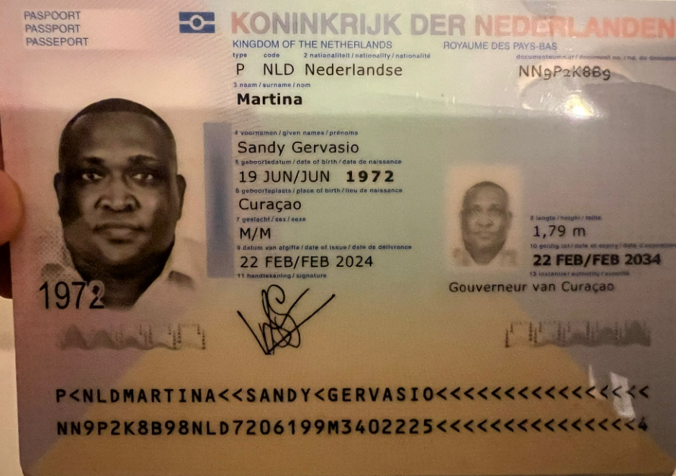

 | SANDY
 | GERVASIO
Apellido | MARTINA
 | NN9P2K8B9
 | 1972-06-19

 | Sandymartina@gmail.com

Vuelo
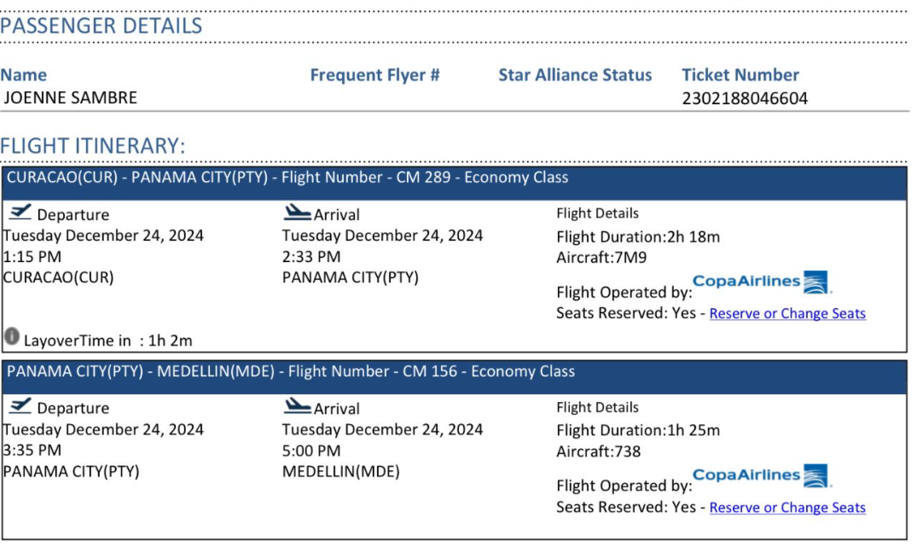
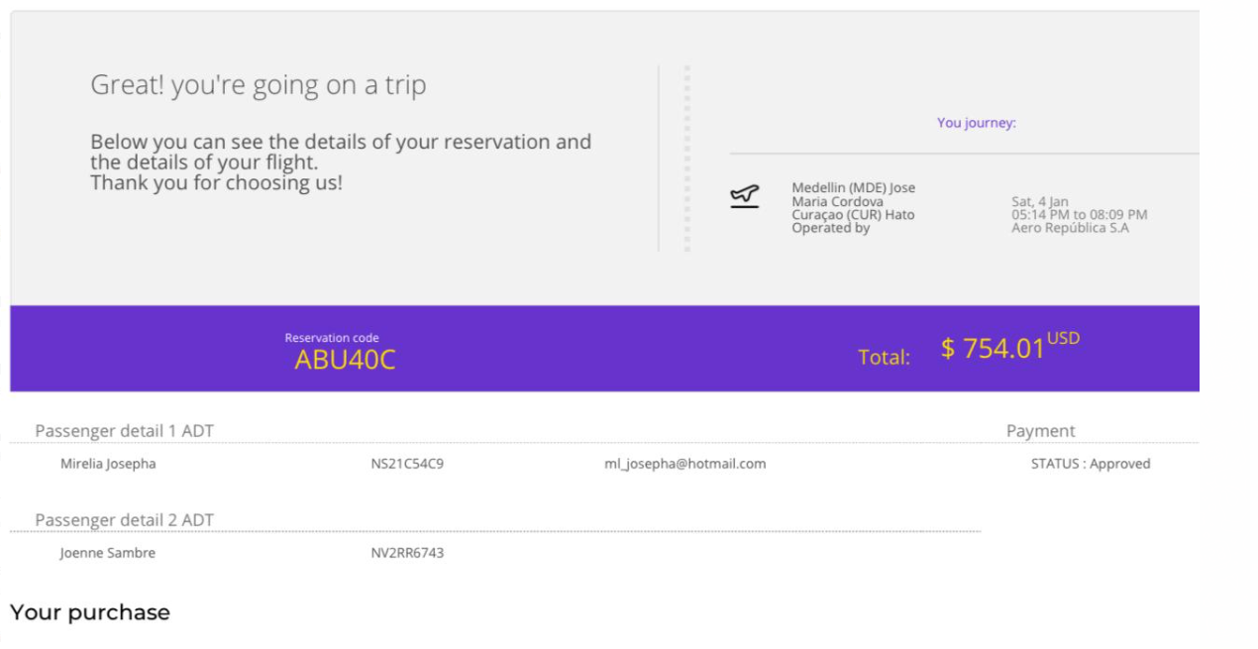

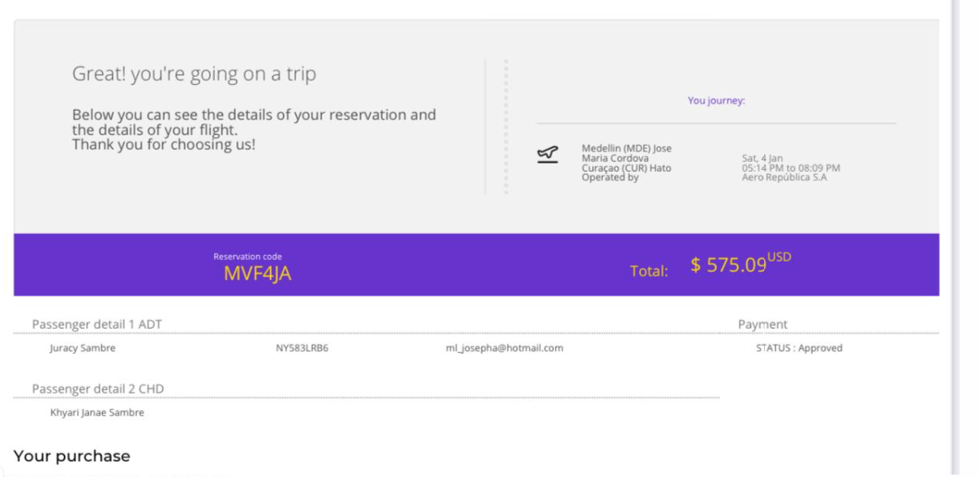

Hoja 17
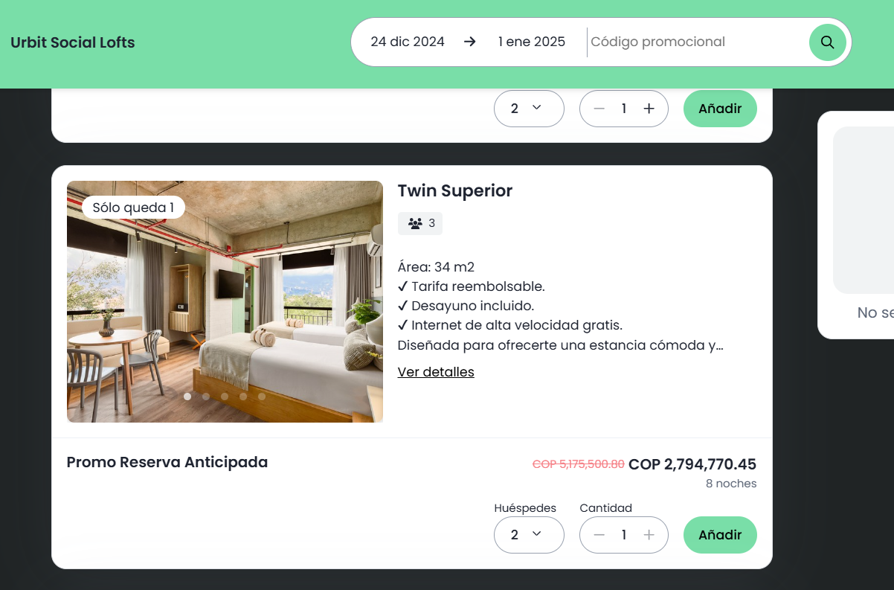
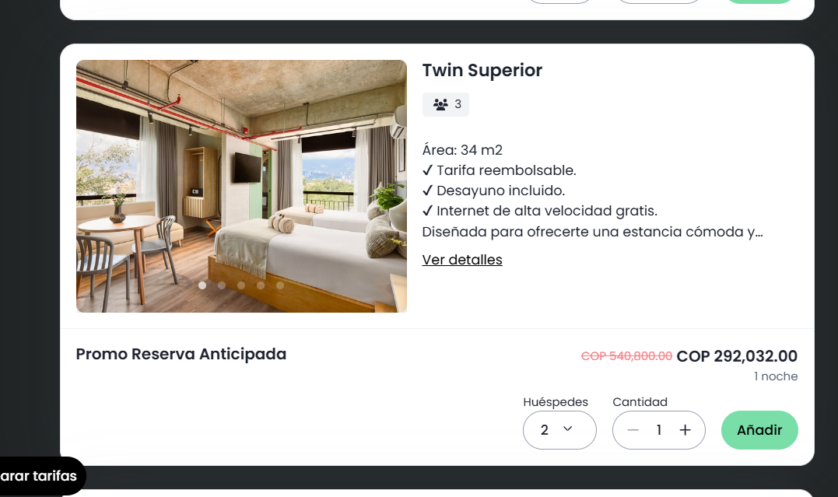

 | $349,346

 |  | 349346.25
340000 |  | 174673.125

